PAGU PER PILAR 2027
REKAP SEMENTARA PAGU PER PILAR SDD (DARI HASIL MUSRENBANGKAB) 2027
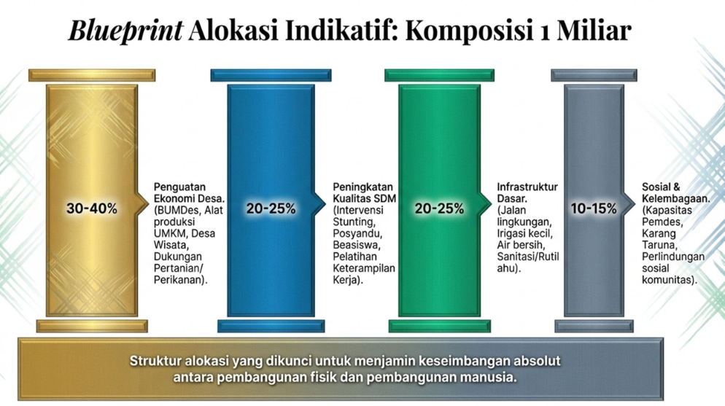
202718%
2027
52,31%
2027
23,68%
2027
6,01%
2026
2,53%
2026
66,25%
2026
26,23%
2026
5,00%
NO | URAIAN | PAGU | PERSENTASE | Blueprint Alokasi Indikatif
1 | Penguatan Ekonomi Desa (BUMDes, Alat Produksi UMKM, Desa Wisata, Dukungan Pertanian/Perikanan) | 24,748,573,314 | 18.00 | 30 - 40 %
2 | Peningkatan Kualitas SDM (Intervensi Stunting, Posyandu, Beasiswa, Pelatihan Keterampilan Kerja) | 71,929,522,234 | 52.31 | 20 - 25 %
3 | Infrastruktur Dasar (Jalan lingkungan, Irigasi kecil, talud, dll) | 32,563,536,989 | 23.68 | 20 - 25 %
4 | Sosial dan Kelembagaan (Kapasitas Pemdes, Karang taruna, Perlindungan Sosial Komunitas) | 8,264,204,253 | 6.01 | 10 - 15 %
JUMLAH |  | 137,505,836,790 | 100

2027
51%
2027
0%
2027
48%
2027
1%
2026
7,31%
2026
26,75%
2026
65,71%
2026
0,23%

 |  | PERANGKAT DAERAH | SUB KEGIATAN | PEKERJAAN | PAGU ANGGARAN
 |  | Dinas Pendidikan dan Kebudayaan | Pengadaan Mebel Sekolah | Pengadaan Mebel Lab komputer SMPN 3 Gerung | 38,500,000.00 | 2 | 2,400,000.00 | 38,500,000.00 | 85,377,500.00 | 75,000,000.00
 |  | Dinas Pendidikan dan Kebudayaan | Pembangunan Sarana, Prasarana dan Utilitas PAUD | Penataan Halaman dan Penembokan TKN 5 Gerung | 217,650,000.00 | 2 |  | 217,650,000.00 | 189,090,000.00
 |  | Dinas Kesehatan | Pengelolaan Jaminan Kesehatan Masyarakat | Belanja Iuran Jaminan Kesehatan bagi Peserta PBPU dan BP Kelas 3 | 387,240,000.00 | 2 |  | 387,240,000.00
 |  | Dinas Kesehatan | Pengelolaan Jaminan Kesehatan Masyarakat | Belanja Bantuan Iuran Jaminan Kesehatan bagi Peserta PBPU dan BP Kelas 3 | 30,979,200.00 | 2 |  | 30,979,200.00
 |  | Dinas Pekerjaan Umum, Penataan Ruang, Perumahan dan Kawasan Permukiman | Perbaikan Rumah Tidak Layak Huni | Pembangunan RTLH | 75,000,000.00 | 4
 |  | Dinas Pekerjaan Umum, Penataan Ruang, Perumahan dan Kawasan Permukiman | Pemeliharaan Rutin Jalan | Pemeliharaan Rutin Jalan | 85,377,500.00 | 3
 |  | Dinas Pekerjaan Umum, Penataan Ruang, Perumahan dan Kawasan Permukiman (Provinsi) | Penyediaan Prasarana, Sarana, dan Utilitas Umum di Permukiman | Pengadaan PPSU | 189,090,000.00 | 3
 |  | Dinas Pariwisata, Ekonomi Kreatif, Pemuda, dan Olahraga | Monitoring dan Evaluasi Pengembangan Sumber Daya Pariwisata dan Ekonomi Kreatif | Pendampingan Wisata (Pembinaan Monitoring Wisata) | 2,400,000.00 | 1 | 2,400,000.00 | 674,369,200.00 | 274,467,500.00 | 75,000,000.00
 |  |  |  | JUMLAH | 1,026,236,700.00 |  | 0.23% | 65.71% | 26.75% | 7.31%

NO | KEGIATAN PRIORITAS | LOKASI (DESA/KEL) |  | PERANGKAT DAERAH PENANGGUNG JAWAB | KESEPAKATAN VOLUME DAN PAGU FINAL
 |  | DESA | DUSUN |  | VOL | PAGU
1 | 2 | 3 | 4 | 5 | 6 | 7
83 | Tongkat Ketiak (Disabilitas) | TAMAN AYU | Bongor | Dinas Sosial, Pemberdayaan Perempuan, dan Perlindungan Anak | 1 | 421,000 | 4
84 | alat Dengar (Disabilitas) | TAMAN AYU | Karang Genteng | Dinas Sosial, Pemberdayaan Perempuan, dan Perlindungan Anak | 1 | 2,700,000 | 4
85 | Tongkat Kakitiga (Disabilitas) | TAMAN AYU | Karang Genteng | Dinas Sosial, Pemberdayaan Perempuan, dan Perlindungan Anak | 1 | 409,000 | 4
86 | Kursi Roda (Disabilitas) | TAMAN AYU | Peseng | Dinas Sosial, Pemberdayaan Perempuan, dan Perlindungan Anak | 1 | 2,910,000 | 4
87 | alat Dengar (Disabilitas) | TAMAN AYU | Peseng | Dinas Sosial, Pemberdayaan Perempuan, dan Perlindungan Anak | 1 | 2,910,000 | 4

 |  |  |  |  |  | 9350000
 |  |  |  |  |  | 1%

